Formato Horizontal
 | HOSPITAL UNIVERSITARIO DEL VALLE "EVARISTO GARCIA" E.S.E |  |  | CODIGO: | FOR-GLO-MAB-012
 |  |  |  | VERSIÓN: | 001 | PAGINA | 01 | DE |  | 01
 | FORMATO GUÍAS RAPIDAS PARA EQUIPOS BIOMÉDICOS |  |  | FECHA DE EMISIÓN: |  | DÍA | MES |  | AÑO
 |  |  |  |  |  | 17 | 12 |  | 2024

Nombre del equipo: | Sound Care Plus Professional Ultrasound | Modelo: | DQ9275 | Riesgo del equipo: |  | IIA
Marca: | Compass Health Brands Corp. |  |  | Clasificación del equipo: |  | Equipo Biomedico
DEFINICIÓN DE USO DEL EQUIPO |  | PARTES DEL EQUIPO |  | MODOS DE OPERACIÓN DEL EQUIPO
INDICACIONES DE USO: 1) La aplicación de calor profundo terapéutico para el tratamiento de condiciones médicas subcrónica y crónica elegidos como: • El alivio del dolor, espasmos musculares y contracturas articulares. • El alivio del dolor, espasmos musculares y contracturas articulares que pueden estar asociados con: • Capsulitis adhesiva • Bursitis con una ligera calcificación. • Miositis. • Lesiones de tejidos blandos. • Tendones acortados debido a lesiones anteriores y tejidos de la cicatriz. 2) El alivio del dolor subcrónica y crónica y contracturas articulares resultantes de: • Estanqueidad capsular. • Cicatrización capsular. 3) Este dispositivo se debe utilizar en el hospital y en casa. 4) Este dispositivo debe ser operado solamente por el médico con experiencia. • Este dispositivo no se debe utilizar para el dolor local sintomático alivio a no ser que la etiología se establece o no ser un síndrome de dolor ha sido diagnosticado. |  | 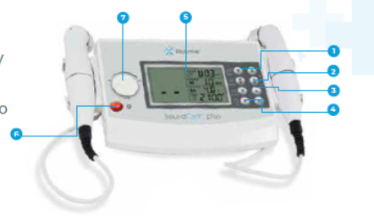 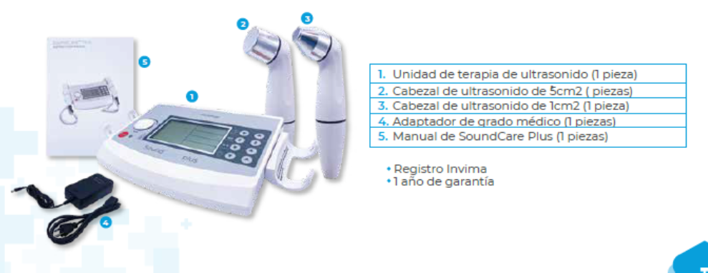 1) Botón de ajuste del programa. 2) 1 MHz y 3 MHz botón de ajuste 3) Botón de ajuste del ciclo de trabajo 4) Botón de ajuste del temporizador 5) Pantalla de cristal líquido 6) Botón Detener 7) perilla de ajuste de la intensidad de salida. |  | Tiene 10 programas predeterminados, son totalmente ajustables a las capacidades del dispositivo para los siguientes parámetros: Frecuencia ultrasónica. El ciclo de trabajo. Tiempo de tratamiento. Si se realizan cambios en un programa, se guardarán automáticamente y el dispositivo mostrará el último tratamiento en ese programa una vez que el dispositivo se apaga y se vuelve a encender.

 |  |  |  | LIMPIEZA Y DESINFECCIÓN
 |  |  |  | Limpieza del aparato: Apagar el aparato y desconectarlo de la red eléctrica. El aparato se puede limpiar con un paño húmedo. Use agua tibia y un limpiador no abrasivo líquido de uso doméstico (no abrasivo, sin solución de contenido de alcohol). Si se necesita una limpieza más estéril, utilice un paño humedecido con un limpiador antimicrobiano. Precaucion: No sumerja el dispositivo en líquidos. En caso de que el dispositivo se convierta accidentalmente sumergido, en contacto con el distribuidor o centro de servicio autorizado inmediatamente. No intente utilizar un sistema que ha sido mojado por dentro hasta que sean inspeccionados y probados por técnicos de servicio autorizados por el centro de servicio autorizado. No permita que los líquidos entren en los orificios de ventilación en los módulos opcionales. Esto podría dañar permanentemente los módulos. La Limpieza de los cabezales de tratamiento: Las cabezas de tratamiento y los cables deben ser inspeccionados periódicamente para comprobar, por ejemplo, la línea del cabello grietas, lo que podría permitir la penetración de líquidos. Limpiar la superficie de contacto inmediatamente después de cada tratamiento. Asegúrese de que ningún gel de ultrasonido permanece en la cabeza de tratamiento. Recomendamos además de limpiar el cabezal y el cable al día, con agua tibia. Las cabezas de tratamiento se pueden desinfectar con un paño humedecido con alcohol al 70%. Pag. 18 7.3 Manual Mantenimiento.

ESPECIFICACIONES TÉCNICAS |  |  |  | ALARMAS Y POSIBLES ERRORES
Tensión de Alimentación: 1 00V-240V. Frecuencia: 47Hz-63Hz Poder: 45W Tensión de Salida: 13-16V Corriente de Salida: 1.35A Dimensiones: 1 43 mm (L) x 73 mm (W) x 40 mm (H) Condiciones Ambientales para el Uso: Temperatura ambiental: 10 - 40C. Humedad relativa: 30% - 85% Presión atmosférica: 800 - 1 060h Pa. Condiciones Ambientales para el Almacenamiento: Temperatura ambiental: -20 ° C-55 ° C. Humedad relativa: 20% a 90%. Presión atmosférica: 700 -1 060hPa |  |  |  | Muestra falla para iluminar: compruebe si el adaptador de red está conectado a la red y el dispositivo de red. Error: el dispositivo ha descubierto un fallo durante o después de la auto - prueba. El error muestra el siguiente grafico 1. Retire cualquier aplicador cable de las tomas de salida y cambie el aparato apagado y otra vez. Si el código vuelve a aparecer, póngase en contacto con su proveedor. El dispositivo es probablemente defectuoso. F1 Pag. 19 Manual. El control de contacto no funciona: compruebe el enchufe conectado de aplicador de ultrasonidos. F2 Pag. 19 Manual.

 |  |  |  | PASOS DE OPERACIÓN DEL EQUIPO
 |  |  |  | Operando el aparato Encender el aparato: Encienda el aparato con el interruptor. El aparato realiza un autotest; comprobar todas las funciones importantes y se presenta con la configuración de inicio. Los ajustes de lanzamiento son ajustables en posición de memoria. Para personalizar la configuración de inicio, consulte el capítulo 5.5, sistema de terapia para este compromiso. Ajuste Parámetros: Pulse los botones [1], [2], [3], [4] para seleccionar un parámetro. Ultrasonido Intensidad: La intensidad de ultrasonido se ajusta con la perilla de control de intensidad. La intensidad de ultrasonido sólo se puede ajustar durante el tratamiento. La intensidad de ultrasonido se puede mostrar en W o W / cm2. (Pulse los botones [1], [2], [3], [4] puede cambiar el W o W / cm2 se visualiza). Pausa: Pulse el botón [6] para hacer una pausa en el tratamiento. Pulse de nuevo el botón [6] para restaurar el tratamiento. Emergencia detener: Al pulsar el botón [5] simultáneamente terminará todos los tratamientos activos. Cabezal de tratamiento: Un cabezal de tratamiento es un instrumento de precisión. Se tiene mucho cuidado en el desarrollo y la producción con el fin de obtener las mejores características del haz posibles. tratamiento duro (sacudidas o caídas) puede afectar negativamente a estas características, y por lo tanto debe ser evitado. Medio de contacto: Con el fin de asegurar la transferencia eficiente de la energía, se requiere un medio de contacto entre la cabeza de tratamiento y el cuerpo. Aire provoca la reflexión prácticamente total de la energía ultrasónica. El mejor medio para la transferencia de energía de ultrasonidos es un gel. Sin embargo, el gel de ultrasonido se espera por parte del usuario para comprar su propia cuenta. • Liberalmente aplicar el gel de transmisión a la zona de tratamiento en el paciente • Mover el cabezal de tratamiento durante la sesión de terapia en un movimiento circular. La zona tratada debe ser dos veces el diámetro de la

El diligenciamiento de este formato se realizará de la siguiente manera:
1. Definición de uso del equipo: En este campo se ingresará la definición detallada del uso del equipo desde el concepto del fabricante o el registro Invima.
2. Especificaciones técnicas: En este caso se describira detalladamente las caracteristicas del equipo y las condiciones especiales de funcionamiento si aplica

3. Partes del equipo: Se ilustrara y se enumerara las partes del equipo y el modo de operación de cada una, incluyendo accesorios y consumibles del mismo
4. Modos de operación del equipo: En este caso, se describira el modo de operación o funcionamiento del equipo y como utilizar cada uno de ellos.
5. Limpieza y desinfección: En este apartado se describrira la limpieza y desinfección recomendada por el fabricante del equipo.
6. Alarmas y posibles errores: Se describira de manera resumida las posibles alarmas o errores de interfaz que se puedan presentar en el equipo de manera común y como solucionarlas

7. Pasos de operación del equipo: Indicar de manera detallada los pasos de operación del equipo, en donde se incluya las acciones que se deben ejecutar de manera inicial y final para el funcionamiento del mismo.

